vis graphs
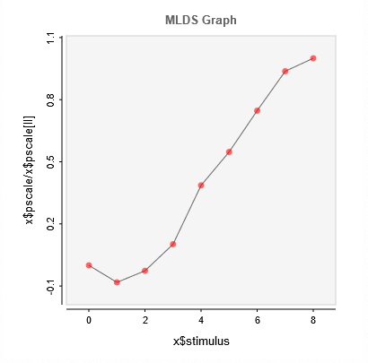
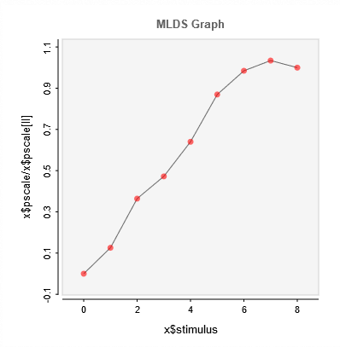
Random ID: | 69117 |  |  |  |  |  |  |  |  | Impairment types
 | 1 | 2 | 3 | 4 | 5 | 6 | 7 | 8 | 9
brightness: | 0 | 0.43698564701 | 0.14030640309 | -0.54052730955 | -2.0515717777 | -2.9083279731 | -3.9675787015 | -4.9788436986 | -5.3112228608 | color blind
brightness-2: | 0 | -0.4217218879 | -1.2209703792 | -1.5827590601 | -2.1458153585 | -2.9141506672 | -3.3003380893 | -3.4664531216 | -3.3516393387

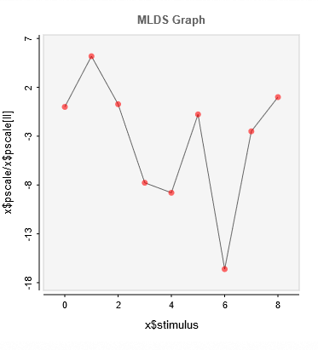
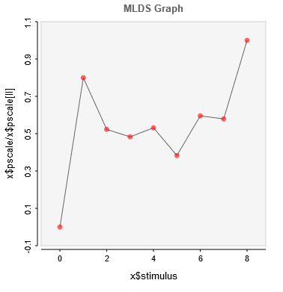
Random ID: | 26229
 | 1 | 2 | 3 | 4 | 5 | 6 | 7 | 8 | 9 | photophobia
brightness: | 0 | -0.17313721923 | -0.0091558444932 | 0.25934246678 | 0.29348398343 | 0.025682975803 | 0.55454308574 | 0.08354055607 | -0.03338507623
brightness-2: | 0 | 0.60666656306 | 0.39666462724 | 0.36647413253 | 0.40308822961 | 0.29063061799 | 0.45172724409 | 0.43923667203 | 0.75841964949

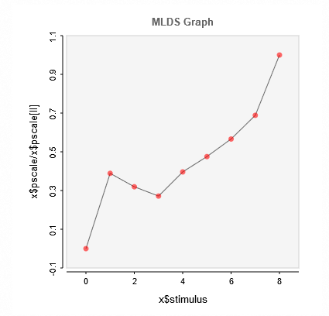
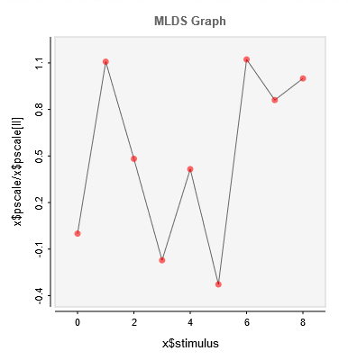
Random ID: | 65481
 | 1 | 2 | 3 | 4 | 5 | 6 | 7 | 8 | 9
brightness: | 0 | 0.31557774263 | 0.13735195156 | -0.048982905041 | 0.11836440696 | -0.093302432445 | 0.31969683977 | 0.24511938799 | 0.28479240167 | traumatic brain injury
brightness-2: | 0 | 0.26359426245 | 0.21659325685 | 0.18398274987 | 0.26854340647 | 0.32223844897 | 0.38378704991 | 0.46660538256 | 0.67774163786

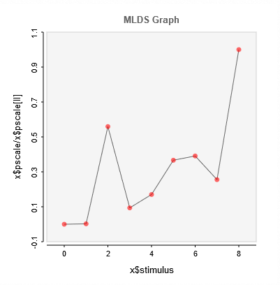
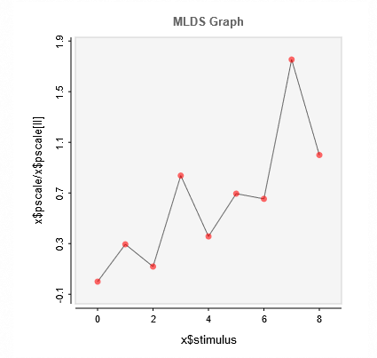
Random ID: | 76659
 | 1 | 2 | 3 | 4 | 5 | 6 | 7 | 8 | 9
brightness: | 0 | 0.0011071419992 | 0.25651042125 | 0.043010089511 | 0.078098648238 | 0.16814116339 | 0.17927312878 | 0.11716933893 | 0.45856940213 | photophobia
brightness-2: | 0 | 0.2156187815 | 0.087062395071 | 0.61253389488 | 0.26099573259 | 0.5083087253 | 0.47809771851 | 1.282806244 | 0.73134705689

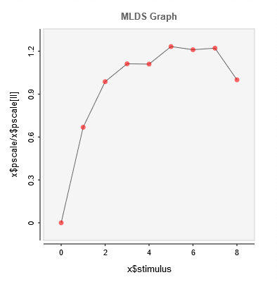
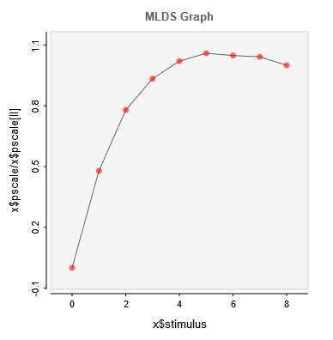
Random ID: | 32103
 | 1 | 2 | 3 | 4 | 5 | 6 | 7 | 8 | 9 | photophobia
brightness: | 0 | -8.2886270117 | -13.47736859 | -16.153006055 | -17.65498528 | -18.326046597 | -18.132588067 | -18.02033677 | -17.301196491
brightness-2: | 0 | -4.007408553 | -5.9189493174 | -6.6678101642 | -6.6559990209 | -7.3914115395 | -7.2589851594 | -7.3241176993 | -5.9963786047

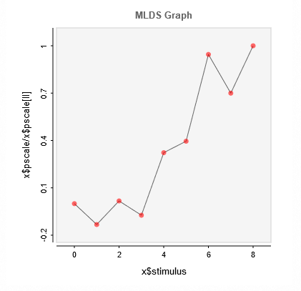
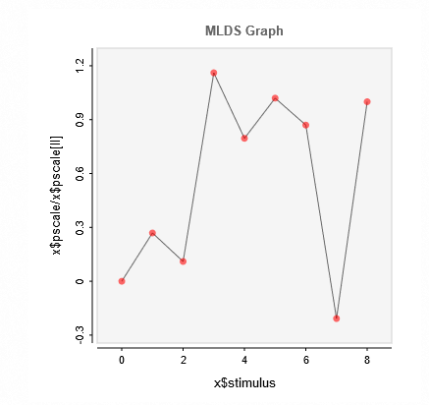
Random ID: | 25505
 | 1 | 2 | 3 | 4 | 5 | 6 | 7 | 8 | 9
brightness: | 0 | -0.14147069831 | 0.018320298051 | -0.078485271164 | 0.34533536267 | 0.42284277036 | 1.0107634554 | 0.74842662745 | 1.0693682529 | photophobia
brightness-2: | 0 | 0.1051207838 | 0.04301516476 | 0.453660258 | 0.31102514477 | 0.39849829638 | 0.33980379018 | -0.081074589081 | 0.39065205913

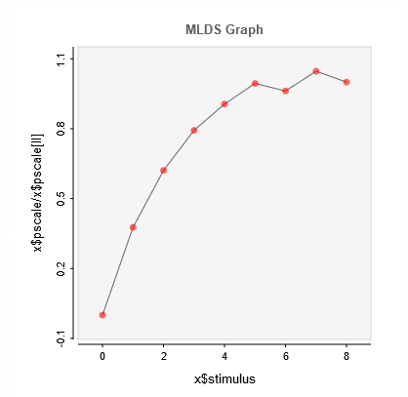
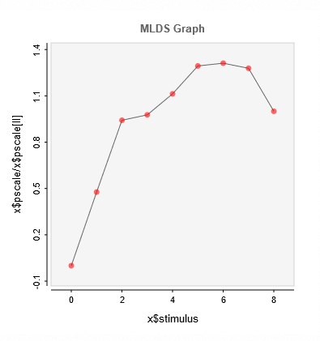
Average
 | 1 | 2 | 3 | 4 | 5 | 6 | 7 | 8 | 9
brightness: | 0 | -7.84956 | -12.934 | -16.5186 | -18.8713 | -20.711 | -20.0359 | -21.8049 | -20.8331
brightness-2: | 0 | -3.23813 | -6.39658 | -6.63392 | -7.55816 | -8.78589 | -8.90591 | -8.683 | -6.78986

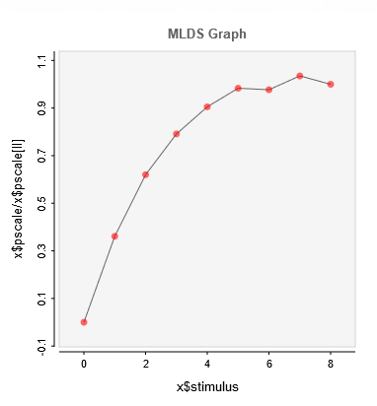
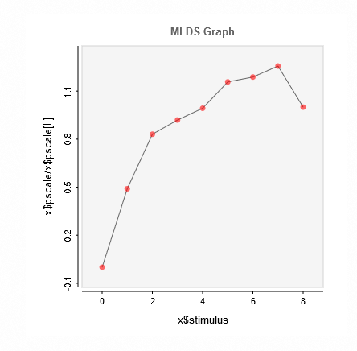
Average without outliers
 | 1 | 2 | 3 | 4 | 5 | 6 | 7 | 8 | 9
brightness: | 0 | -7.67753 | -13.1814 | -16.821 | -19.2429 | -20.9048 | -20.7697 | -22.0056 | -21.2583
brightness-2: | 0 | -4.06042 | -6.88031 | -7.61293 | -8.22225 | -9.58483 | -9.83573 | -10.405 | -8.27962

normal graphs
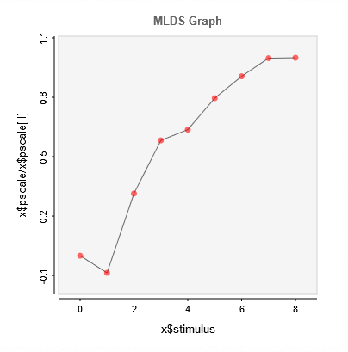
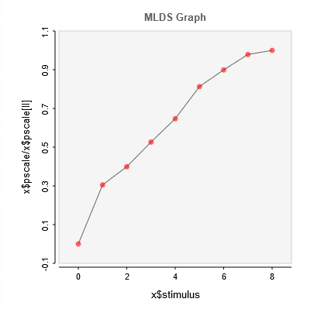
Random ID: | 81728
 | 1 | 2 | 3 | 4 | 5 | 6 | 7 | 8 | 9
brightness: | 0 | 0.27293881854 | -0.99024201428 | -1.8350203093 | -2.0061801374 | -2.5067538565 | -2.8553344888 | -3.1438549092 | -3.1507055569
brightness-2: | 0 | -1.3773332169 | -1.8015309531 | -2.3767986187 | -2.9223040478 | -3.6709540363 | -4.0607029044 | -4.4193578326 | -4.5156919696

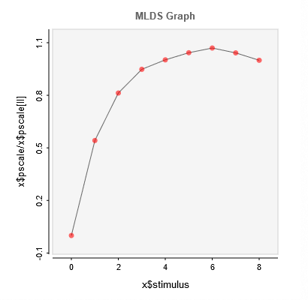
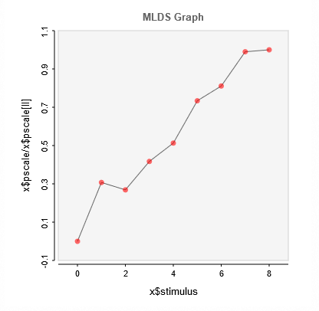
Random ID: | 75284
 | 1 | 2 | 3 | 4 | 5 | 6 | 7 | 8 | 9
brightness: | 0 | 293.08726495 | 439.57618213 | 512.77924173 | 541.96589804 | 563.88766086 | 578.45159809 | 563.46294494 | 540.6757386
brightness-2: | 0 | -1.0307190102 | -0.90097045881 | -1.3987139365 | -1.7203036803 | -2.4609129494 | -2.7192945703 | -3.3195442963 | -3.3533411086

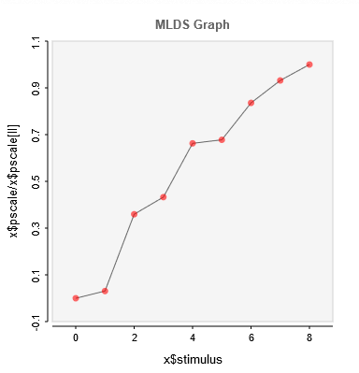
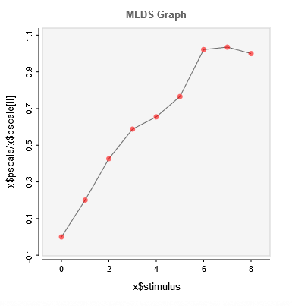
Random ID: | 71583
 | 1 | 2 | 3 | 4 | 5 | 6 | 7 | 8 | 9
brightness: | 0 | -0.13045645944 | -1.5260982132 | -1.8370432571 | -2.8142002283 | -2.8779506064 | -3.5486247049 | -3.9563630569 | -4.2455788656
brightness-2: | 0 | -0.73838337035 | -1.5669684012 | -2.1606422808 | -2.4060139528 | -2.8133687571 | -3.7532538288 | -3.8028919385 | -3.6733231572

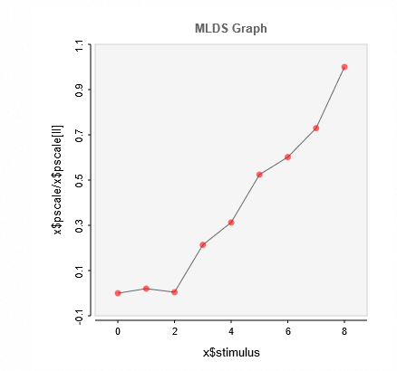
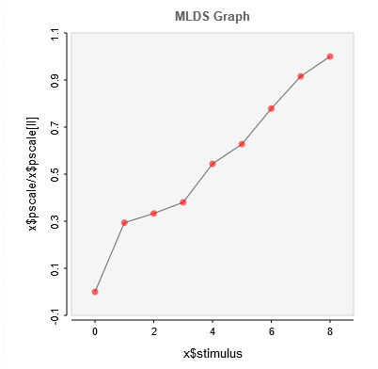
Random ID: | 20118
 | 1 | 2 | 3 | 4 | 5 | 6 | 7 | 8 | 9
brightness: | 0 | -0.057844952055 | -0.012737001855 | -0.60931034004 | -0.89203739547 | -1.4949769771 | -1.7156232231 | -2.0807932547 | -2.8517482378
brightness-2: | 0 | -1.2331450896 | -1.3980227994 | -1.5964759369 | -2.2825049847 | -2.6348913874 | -3.2680431455 | -3.8430668979 | -4.1970229365

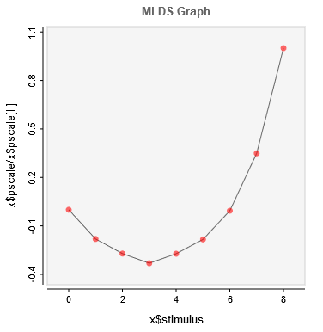
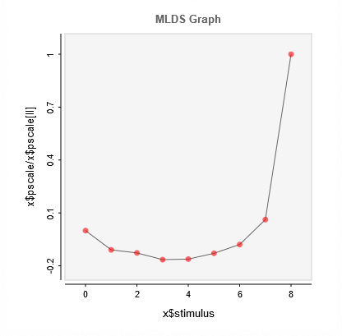
Random ID: | 55669
 | 1 | 2 | 3 | 4 | 5 | 6 | 7 | 8 | 9
brightness: | 0 | 45.640365688 | 68.406074244 | 83.449906155 | 68.625811085 | 46.294081279 | 1.5475304557 | -88.030058455 | -252.10614391
brightness-2: | 0 | 1.2749330523 | 1.4764891141 | 1.9208624812 | 1.8878458753 | 1.5013058876 | 0.92126378888 | -0.72537565104 | -11.664686603

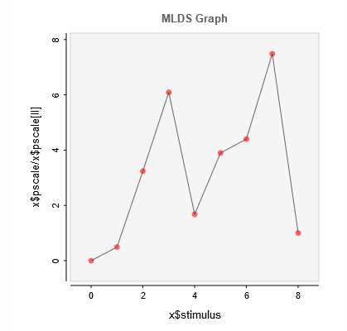
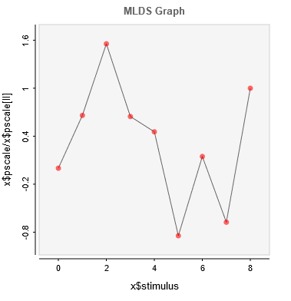
Random ID: | 77593
 | 1 | 2 | 3 | 4 | 5 | 6 | 7 | 8 | 9
brightness: | 0 | 0.03982956565 | 0.2616050169 | 0.49171448404 | 0.13548467958 | 0.31480063385 | 0.3552717268 | 0.60427882654 | 0.080736511067
brightness-2: | 0 | 0.12067138172 | 0.28430325904 | 0.11814373771 | 0.083181861978 | -0.1543427707 | 0.026820648843 | -0.12340130772 | 0.18276910381

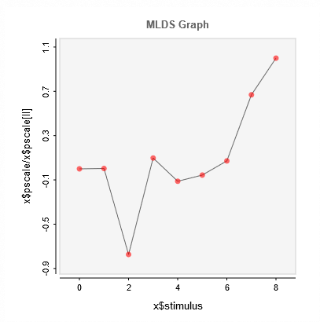
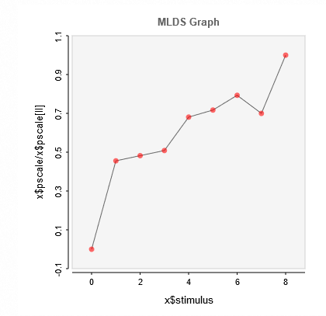
Random ID: | 28685
 | 1 | 2 | 3 | 4 | 5 | 6 | 7 | 8 | 9
brightness: | 0 | -0.76750452661 | -0.8125323974 | -0.8570092545 | -1.1472919091 | -1.208261702 | -1.3364159085 | -1.1793445846 | -1.6850516176
brightness-2: | 0 | 0.0015413026033 | -0.35588679337 | 0.044947913904 | -0.051504223234 | -0.025900953419 | 0.033034267635 | 0.30775148472 | 0.46008248532

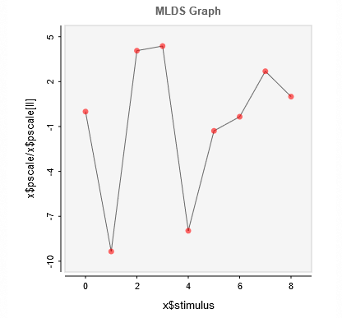
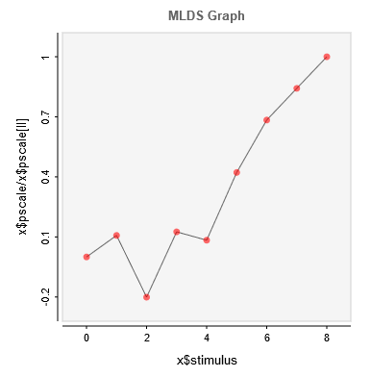
Random ID: | 33112
 | 1 | 2 | 3 | 4 | 5 | 6 | 7 | 8 | 9
brightness: | 0 | 0.22766209689 | -0.099125582103 | -0.10665070694 | 0.19394464316 | 0.031337753503 | 0.0084036816885 | -0.065632798606 | -0.024354759011
brightness-2: | 0 | -0.058308157875 | 0.10876342524 | -0.067985476021 | -0.045383428024 | -0.22848069141 | -0.37021482934 | -0.45588160598 | -0.54127810605

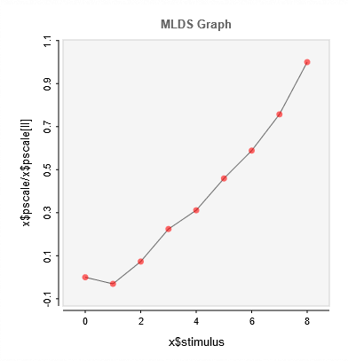
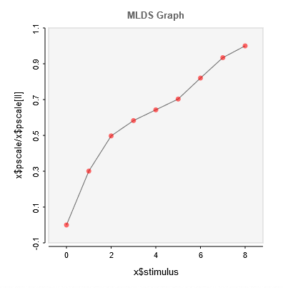
Random ID: | 86047
 | 1 | 2 | 3 | 4 | 5 | 6 | 7 | 8 | 9
brightness: | 0 | 0.22108441632 | -0.52784210763 | -1.6202663217 | -2.2491060367 | -3.3183461233 | -4.2532252364 | -5.4702480393 | -7.2233966201
brightness-2: | 0 | -2.1607101517 | -3.5726193036 | -4.1866279264 | -4.6184642179 | -5.050911776 | -5.8935468865 | -6.7111082654 | -7.1837852786

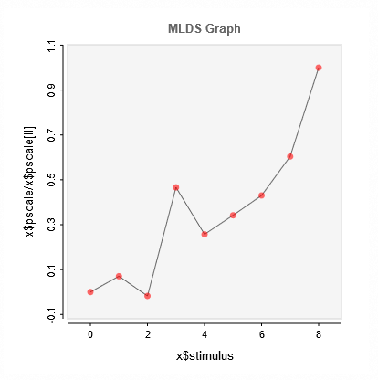
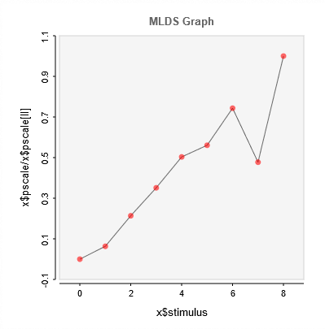
Random ID: | 28333
 | 1 | 2 | 3 | 4 | 5 | 6 | 7 | 8 | 9
brightness: | 0 | -0.056741636296 | 0.014042466122 | -0.37487019941 | -0.20675791382 | -0.27496838746 | -0.34602905948 | -0.4854913642 | -0.80379159763
brightness-2: | 0 | 0.055894327299 | 0.18853825667 | 0.31004886276 | 0.44422060475 | 0.49483492783 | 0.65598065329 | 0.42121088997 | 0.88236450396

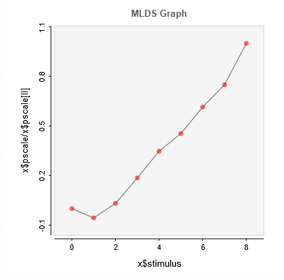
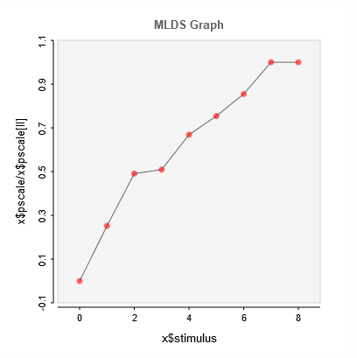
Random ID: | 26271
 | 1 | 2 | 3 | 4 | 5 | 6 | 7 | 8 | 9
brightness: | 0 | 0.86820162305 | -0.49031434209 | -2.868137528 | -5.3685118224 | -7.0285451606 | -9.5014849263 | -11.577954292 | -15.460171389
brightness-2: | 0 | -3.4779955043 | -6.7732202182 | -7.0245126905 | -9.2235467475 | -10.401786948 | -11.788261682 | -13.796990913 | -13.790642545

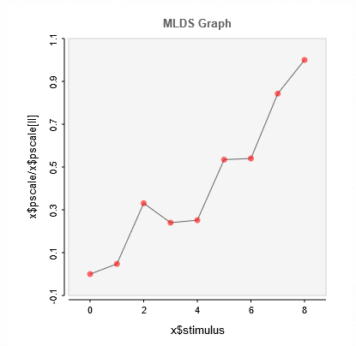
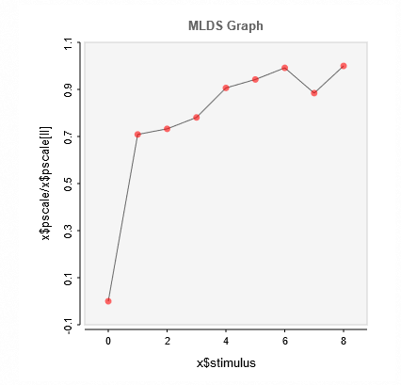
Random ID: | 40218
 | 1 | 2 | 3 | 4 | 5 | 6 | 7 | 8 | 9
brightness: | 0 | 0.058445655238 | 0.40674608318 | 0.29524261907 | 0.309224519 | 0.65705827706 | 0.6636977343 | 1.0359714075 | 1.2291933843
brightness-2: | 0 | -0.70664099544 | -0.73032897205 | -0.7786679905 | -0.90364166105 | -0.93947681528 | -0.98864517311 | -0.88169013451 | -0.99687446915

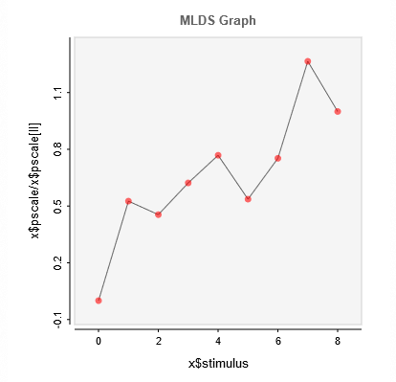
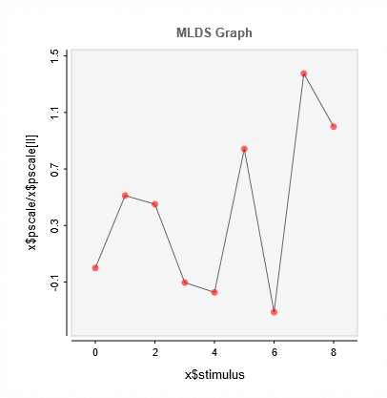
Random ID: | 17705
 | 1 | 2 | 3 | 4 | 5 | 6 | 7 | 8 | 9
brightness: | 0 | 0.27678012307 | 0.23919726382 | 0.32743543149 | 0.4043152365 | 0.28218151725 | 0.39587226133 | 0.66565432345 | 0.52602911898
brightness-2: | 0 | 0.14794010226 | 0.13024501553 | -0.029777935745 | -0.049853221544 | 0.2432461886 | -0.090231541292 | 0.39721696587 | 0.28872899704

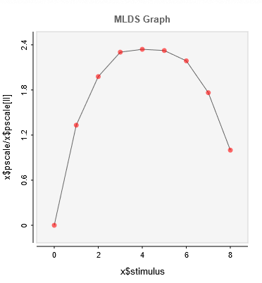
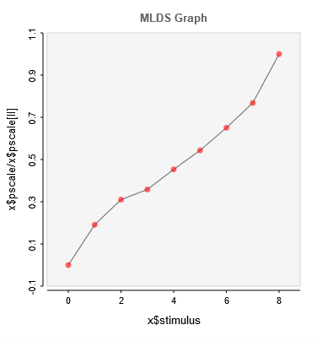
Average
 | 1 | 2 | 3 | 4 | 5 | 6 | 7 | 8 | 9
brightness: | 0 | 339.68 | 504.445 | 587.2352 | 596.9506 | 592.7573 | 557.8656 | 449.7791 | 254.9608
brightness-2: | 0 | -9.182255331 | -14.9112 | -17.2262 | -21.8083 | -26.1416 | -31.2951 | -36.9531 | -48.1027

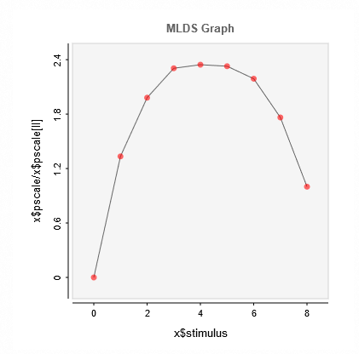
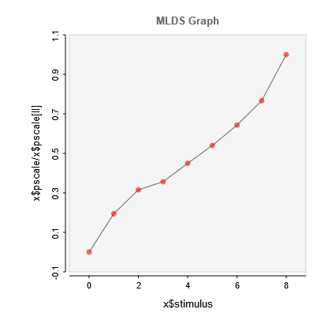
Average without outliers
 | 1 | 2 | 3 | 4 | 5 | 6 | 7 | 8 | 9
brightness: | 0 | 339.3634 | 503.9442 | 586.4161 | 596.4108 | 592.1603 | 557.1145 | 448.5092 | 254.354
brightness-2: | 0 | -9.450866815 | -15.3258 | -17.3146 | -21.8416 | -26.2305 | -31.2317 | -37.2269 | -48.5742

for avery
 |  | 5,4,3,2,1 = | perfect score | all except gradiants |  |  | VIS PROBLEMS |  |  | NORMAL
 |  | 5,3,4,2,1 = | perfect score | just for gradiants (grad-data-1 and grad-data-2) |  |  | Question | Average r2 |  | Question | Average r2
 |  |  |  |  |  |  | Kings | 0.32 |  | Kings | 0.38
 |  |  |  |  |  |  | Wheel | 0.10 |  | Wheel | 0.38
 |  |  |  |  |  |  | Grad | 0.35 |  | Grad | 0.64
 |  |  |  |  |  |  | Checker | 0.17 |  | Checker | 0.40
 |  |  |  |  |  |  | Checker 2 | 0.17 |  | Checker 2 | 0.43
 |  |  |  |  |  |  | Wheel 2 | 0.37 |  | Wheel 2 | 0.44
 |  |  |  |  |  |  | Kings 2 | 0.11 |  | Kings 2 | 0.41
 |  |  |  |  |  |  | Grad 2 | 0.72 |  | Grad 2 | 0.68
 |  | VIS PROGLEMS |  |  |  |  | Average | 0.29 |  | Average | 0.47

Correct Score |  | Correct values | Observer value | #NAME? | Wheel data |  |  | Wheel data |  |  | Wheel data |  | Wheel data |  | Wheel data
5 | 2.5 | 5 | 3 |  | 5 | 3 |  | 5 | 2 |  | 5 | 2 | 5 | 2 | 5 | 3
3 | 3.666666667 | 4 | 1 |  | 4 | 5 |  | 4 | 5 |  | 4 | 5 | 4 | 4 | 4 | 2
4 | 1.166666667 | 3 | 2 |  | 3 | 1 |  | 3 | 1 |  | 3 | 1 | 3 | 1 | 3 | 1
2 | 4 | 2 | 5 |  | 2 | 2 |  | 2 | 3 |  | 2 | 4 | 2 | 5 | 2 | 5
1 | 3.5 | 1 | 4 |  | 1 | 4 |  | 1 | 4 |  | 1 | 3 | 1 | 3 | 1 | 3
 | 0.4407756813 | R2 value | 0.36 |  |  | 0.01 |  |  | 0.04 |  |  | 0.01 |  | 0.09 |  | 0.1022727273
 |  | AVERAGE: | 0.10

 |  | Wheel data 2 |  |  | Wheel data 2 |  |  | Wheel data 2 |  |  | Wheel data 2 |  | Wheel data 2 |  | Wheel data 2
5 | 2.333333333 | 5 | 1 |  | 5 | 2 |  | 5 | 2 |  | 5 | 4 | 5 | 3 | 5 | 2
3 | 4 | 4 | 3 |  | 4 | 4 |  | 4 | 5 |  | 4 | 5 | 4 | 2 | 4 | 5
4 | 2.333333333 | 3 | 2 |  | 3 | 3 |  | 3 | 4 |  | 3 | 3 | 3 | 1 | 3 | 1
2 | 3.666666667 | 2 | 4 |  | 2 | 5 |  | 2 | 3 |  | 2 | 1 | 2 | 5 | 2 | 4
1 | 2.666666667 | 1 | 5 |  | 1 | 1 |  | 1 | 1 |  | 1 | 2 | 1 | 4 | 1 | 3
 | 0.1636363636 |  | 0.81 |  |  | 0.01 |  |  | 0.16 |  |  | 0.64 |  | 0.25 |  | 0.01
 |  | AVERAGE: | 0.37

 |  | Kings data |  |  | Kings data |  |  | Kings data |  |  | Kings data |  | Kings data |  | Kings data
5 | 1.166666667 | 5 | 2 |  | 5 | 1 |  | 5 | 1 |  | 5 | 1 | 5 | 1 | 5 | 1
3 | 3.333333333 | 4 | 3 |  | 4 | 5 |  | 4 | 3 |  | 4 | 3 | 4 | 2 | 4 | 4
4 | 4 | 3 | 1 |  | 3 | 4 |  | 3 | 5 |  | 3 | 4 | 3 | 5 | 3 | 5
2 | 2.666666667 | 2 | 4 |  | 2 | 2 |  | 2 | 2 |  | 2 | 2 | 2 | 4 | 2 | 2
1 | 3.833333333 | 1 | 5 |  | 1 | 3 |  | 1 | 4 |  | 1 | 5 | 1 | 3 | 1 | 3
 | 0.3031578947 |  | 0.49 |  |  | 0.01 |  |  | 0.25 |  |  | 0.49 |  | 0.36 |  | 0.04
 |  | AVERAGE: | 0.32

 |  | Kings data 2 |  |  | Kings data 2 |  |  | Kings data 2 |  |  | Kings data 2 |  | Kings data 2 |  | Kings data 2
5 | 1 | 5 | 1 |  | 5 | 1 |  | 5 | 1 |  | 5 | 1 | 5 | 1 | 5 | 1
3 | 3.666666667 | 4 | 2 |  | 4 | 3 |  | 4 | 4 |  | 4 | 4 | 4 | 4 | 4 | 5
4 | 4.833333333 | 3 | 5 |  | 3 | 5 |  | 3 | 5 |  | 3 | 5 | 3 | 5 | 3 | 4
2 | 2.666666667 | 2 | 4 |  | 2 | 4 |  | 2 | 2 |  | 2 | 2 | 2 | 2 | 2 | 2
1 | 2.833333333 | 1 | 3 |  | 1 | 2 |  | 1 | 3 |  | 1 | 3 | 1 | 3 | 1 | 3
 | 0.02832167832 |  | 0.36 |  |  | 0.09 |  |  | 0.04 |  |  | 0.04 |  | 0.04 |  | 0.01
 |  | AVERAGE: | 0.11

 |  | Checker Data |  |  | Checker Data |  |  | Checker Data |  |  | Checker Data |  | Checker Data |  | Checker Data
5 | 4.333333333 | 5 | 5 |  | 5 | 3 |  | 5 | 5 |  | 5 | 5 | 5 | 4 | 5 | 4
3 | 1.166666667 | 4 | 2 |  | 4 | 1 |  | 4 | 1 |  | 4 | 1 | 4 | 1 | 4 | 1
4 | 4.166666667 | 3 | 4 |  | 3 | 5 |  | 3 | 4 |  | 3 | 4 | 3 | 5 | 3 | 3
2 | 2.833333333 | 2 | 3 |  | 2 | 4 |  | 2 | 3 |  | 2 | 3 | 2 | 2 | 2 | 2
1 | 2.5 | 1 | 1 |  | 1 | 2 |  | 1 | 2 |  | 1 | 2 | 1 | 3 | 1 | 5
 | 0.368852459 |  | 0.49 |  |  | 0.01 |  |  | 0.16 |  |  | 0.16 |  | 0.01 |  | 0.09
 |  | AVERAGE: | 0.17

 |  | Checker Data 2 |  |  | Checker Data 2 |  |  | Checker Data 2 |  |  | Checker Data 2 |  | Checker Data 2
5 | 4.333333333 | 5 | 4 |  | 5 | 5 |  | 5 | 5 |  | 5 | 4 | 5 | 4 |  | 4
3 | 1.5 | 4 | 2 |  | 4 | 1 |  | 4 | 1 |  | 4 | 1 | 4 | 3 |  | 1
4 | 3.833333333 | 3 | 5 |  | 3 | 3 |  | 3 | 2 |  | 3 | 3 | 3 | 5 |  | 5
2 | 2.5 | 2 | 3 |  | 2 | 2 |  | 2 | 3 |  | 2 | 2 | 2 | 2 |  | 3
1 | 2.833333333 | 1 | 1 |  | 1 | 4 |  | 1 | 4 |  | 1 | 5 | 1 | 1 |  | 2
 | 0.3755555556 |  | 0.25 |  |  | 0.01 |  |  | 0 |  |  | 0.09 |  | 0.49 |  | #N/A
 |  | AVERAGE: | 0.17

 |  | Grad data |  |  | Grad data |  |  | Grad data |  |  | Grad data |  | Grad data
5 | 4.333333333 | 5 | 4 |  | 5 | 5 |  | 5 | 5 |  | 5 | 5 | 5 | 5 |  | 2
3 | 3.333333333 | 3 | 5 |  | 3 | 4 |  | 3 | 4 |  | 3 | 4 | 3 | 2 |  | 1
4 | 2.166666667 | 4 | 1 |  | 4 | 3 |  | 4 | 1 |  | 4 | 3 | 4 | 1 |  | 4
2 | 2.5 | 2 | 3 |  | 2 | 2 |  | 2 | 2 |  | 2 | 2 | 2 | 3 |  | 3
1 | 2.666666667 | 1 | 2 |  | 1 | 1 |  | 1 | 3 |  | 1 | 1 | 1 | 4 |  | 5
 | 0.3056603774 |  | 0.04 |  |  | 0.81 |  |  | 0.09 |  |  | 0.81 |  | 0 |  | #N/A
 |  | AVERAGE: | 0.35

 |  | Checker Data |  |  | Checker Data |  |  | Checker Data |  |  | Checker Data |  | Checker Data
5 | 3.5 | 5 | 3 |  | 5 | 5 |  | 5 | 5 |  | 5 | 5 | 5 | 1 |  | 2
3 | 2.666666667 | 3 | 1 |  | 3 | 4 |  | 3 | 4 |  | 3 | 4 | 3 | 2 |  | 1
4 | 2.833333333 | 4 | 2 |  | 4 | 3 |  | 4 | 3 |  | 4 | 3 | 4 | 3 |  | 3
2 | 3 | 2 | 4 |  | 2 | 2 |  | 2 | 2 |  | 2 | 2 | 2 | 4 |  | 4
1 | 3 | 1 | 5 |  | 1 | 1 |  | 1 | 1 |  | 1 | 1 | 1 | 5 |  | 5
 | 0.1785714286 |  | 0.36 |  |  | 0.81 |  |  | 0.81 |  |  | 0.81 |  | 0.81 |  | #N/A
 |  | AVERAGE: | 0.72

 |  | Normal

 |  | Wheel data |  |  | Wheel data |  |  | Wheel data |  |  | Wheel data |  | Wheel data |  | Wheel data |  | Wheel data |  | Wheel data |  | Wheel data |  | Wheel data |  | Wheel data |  | Wheel data |  | Wheel data
5 | 2.555555556 | 5 | 3 |  | 5 | 1 |  | 5 | 2 |  | 5 | 1 | 5 | 2 | 5 | 3 | 5 | 5 | 5 | 3 | 5 | 3 | 5 | 4 | 5 | 4 | 5 | 5 | 5 | 3
3 | 3.666666667 | 4 | 4 |  | 4 | 4 |  | 4 | 5 |  | 4 | 3 | 4 | 5 | 4 | 1 | 4 | 4 | 4 | 2 | 4 | 5 | 4 | 5 | 4 | 5 | 4 | 1 | 4 | 5
4 | 3.222222222 | 3 | 5 |  | 3 | 3 |  | 3 | 4 |  | 3 | 4 | 3 | 3 | 3 | 2 | 3 | 3 | 3 | 1 | 3 | 4 | 3 | 3 | 3 | 3 | 3 | 4 | 3 | 1
2 | 3 | 2 | 1 |  | 2 | 2 |  | 2 | 3 |  | 2 | 5 | 2 | 4 | 2 | 4 | 2 | 2 | 2 | 4 | 2 | 2 | 2 | 2 | 2 | 2 | 2 | 2 | 2 | 2
1 | 2.444444444 | 1 | 2 |  | 1 | 4 |  | 1 | 1 |  | 1 | 2 | 1 | 1 | 1 | 5 | 1 | 1 | 1 | 5 | 1 | 1 | 1 | 1 | 1 | 1 | 1 | 3 | 1 | 4
 | 0.0198019802 |  | 0.25 |  |  | 0.2352941176 |  |  | 0.16 |  |  | 0.16 |  | 0.09 |  | 0.49 |  | 1 |  | 0.36 |  | 0.49 |  | 0.81 |  | 0.81 |  | 0.09 |  | 0.01
 |  | AVERAGE: | 0.38

 |  | Wheel data 2 |  |  | Wheel data 2 |  |  | Wheel data 2 |  |  | Wheel data 2 |  | Wheel data 2 |  | Wheel data 2 |  | Wheel data 2 |  | Wheel data 2 |  | Wheel data 2 |  | Wheel data 2 |  | Wheel data 2 |  | Wheel data 2 |  | Wheel data 2
5 | 3.444444444 | 5 | 5 |  | 5 | 5 |  | 5 | 2 |  | 5 | 1 | 5 | 3 | 5 | 5 | 5 | 5 | 5 | 1 | 5 | 4 | 5 | 2 | 5 | 4 | 5 | 3 | 5 | 5
3 | 4.222222222 | 4 | 3 |  | 4 | 4 |  | 4 | 5 |  | 4 | 5 | 4 | 5 | 4 | 4 | 4 | 4 | 4 | 3 | 4 | 5 | 4 | 5 | 4 | 5 | 4 | 1 | 4 | 4
4 | 2.555555556 | 3 | 4 |  | 3 | 1 |  | 3 | 4 |  | 3 | 4 | 3 | 1 | 3 | 1 | 3 | 3 | 3 | 2 | 3 | 3 | 3 | 1 | 3 | 3 | 3 | 4 | 3 | 1
2 | 2.555555556 | 2 | 2 |  | 2 | 3 |  | 2 | 3 |  | 2 | 2 | 2 | 2 | 2 | 2 | 2 | 2 | 2 | 5 | 2 | 2 | 2 | 4 | 2 | 2 | 2 | 2 | 2 | 2
1 | 2.222222222 | 1 | 1 |  | 1 | 2 |  | 1 | 1 |  | 1 | 3 | 1 | 4 | 1 | 3 | 1 | 1 | 1 | 4 | 1 | 1 | 1 | 3 | 1 | 1 | 1 | 5 | 1 | 3
 | 0.2220183486 |  | 0.81 |  |  | 0.49 |  |  | 0.16 |  |  | 0.01 |  | 0.01 |  | 0.36 |  | 1 |  | 0.64 |  | 0.81 |  | 0.01 |  | 0.81 |  | 0.25 |  | 0.36
 |  | AVERAGE: | 0.44

 |  | Kings data |  |  | Kings data |  |  | Kings data |  |  | Kings data |  | Kings data |  | Kings data |  | Kings data |  | Kings data |  | Kings data |  | Kings data |  | Kings data |  | Kings data |  | Kings data
5 | 2.333333333 | 5 | 1 |  | 5 | 1 |  | 5 | 5 |  | 5 | 1 | 5 | 1 | 5 | 5 | 5 | 1 | 5 | 5 | 5 | 1 | 5 | 1 | 5 | 5 | 5 | 3 | 5 | 1
3 | 3 | 4 | 5 |  | 4 | 3 |  | 4 | 2 |  | 4 | 3 | 4 | 3 | 4 | 3 | 4 | 3 | 4 | 3 | 4 | 2 | 4 | 5 | 4 | 3 | 4 | 2 | 4 | 3
4 | 4.222222222 | 3 | 4 |  | 3 | 5 |  | 3 | 4 |  | 3 | 2 | 3 | 5 | 3 | 4 | 3 | 5 | 3 | 4 | 3 | 5 | 3 | 4 | 3 | 4 | 3 | 1 | 3 | 5
2 | 2.333333333 | 2 | 3 |  | 2 | 2 |  | 2 | 1 |  | 2 | 5 | 2 | 2 | 2 | 2 | 2 | 2 | 2 | 1 | 2 | 3 | 2 | 3 | 2 | 2 | 2 | 4 | 2 | 2
1 | 3.111111111 | 1 | 2 |  | 1 | 4 |  | 1 | 3 |  | 1 | 4 | 1 | 4 | 1 | 1 | 1 | 4 | 1 | 2 | 1 | 4 | 1 | 2 | 1 | 1 | 1 | 5 | 1 | 4
 | 0.004639175258 |  | 0 |  |  | 0.25 |  |  | 0.25 |  |  | 0.64 |  | 0.25 |  | 0.81 |  | 0.25 |  | 0.64 |  | 0.49 |  | 0 |  | 0.81 |  | 0.36 |  | 0.25
 |  | AVERAGE: | 0.38

 |  | Kings data 2 |  |  | Kings data 2 |  |  | Kings data 2 |  |  | Kings data 2 |  | Kings data 2 |  | Kings data 2 |  | Kings data 2 |  | Kings data 2 |  | Kings data 2 |  | Kings data 2 |  | Kings data 2 |  | Kings data 2 |  | Kings data 2
5 | 2.333333333 | 5 | 4 |  | 5 | 1 |  | 5 | 1 |  | 5 | 2 | 5 | 1 | 5 | 1 | 5 | 5 | 5 | 1 | 5 | 5 | 5 | 4 | 5 | 5 | 5 | 1 | 5 | 1
3 | 3.333333333 | 4 | 1 |  | 4 | 4 |  | 4 | 3 |  | 4 | 5 | 4 | 4 | 4 | 4 | 4 | 4 | 4 | 2 | 4 | 3 | 4 | 3 | 4 | 3 | 4 | 3 | 4 | 3
4 | 3.888888889 | 3 | 5 |  | 3 | 5 |  | 3 | 5 |  | 3 | 1 | 3 | 5 | 3 | 2 | 3 | 3 | 3 | 5 | 3 | 4 | 3 | 5 | 3 | 4 | 3 | 2 | 3 | 5
2 | 2.555555556 | 2 | 2 |  | 2 | 2 |  | 2 | 2 |  | 2 | 3 | 2 | 2 | 2 | 5 | 2 | 2 | 2 | 3 | 2 | 2 | 2 | 2 | 2 | 2 | 2 | 4 | 2 | 2
1 | 2.888888889 | 1 | 3 |  | 1 | 3 |  | 1 | 4 |  | 1 | 4 | 1 | 3 | 1 | 3 | 1 | 1 | 1 | 4 | 1 | 1 | 1 | 1 | 1 | 1 | 1 | 5 | 1 | 4
 | 0.003174603175 |  | 0.01 |  |  | 0.04 |  |  | 0.25 |  |  | 0.04 |  | 0.04 |  | 0.25 |  | 1 |  | 0.49 |  | 0.81 |  | 0.49 |  | 0.81 |  | 0.81 |  | 0.25
 |  | AVERAGE: | 0.41

 |  | Checker Data |  |  | Checker Data |  |  | Checker Data |  |  | Checker Data |  | Checker Data |  | Checker Data |  | Checker Data |  | Checker Data |  | Checker Data |  | Checker Data |  | Checker Data |  | Checker Data |  | Checker Data
5 | 3.777777778 | 5 | 2 |  | 5 | 4 |  | 5 | 3 |  | 5 | 2 | 5 | 4 | 5 | 5 | 5 | 5 | 5 | 5 | 5 | 4 | 5 | 4 | 5 | 5 | 5 | 4 | 5 | 4
3 | 3.555555556 | 4 | 5 |  | 4 | 2 |  | 4 | 4 |  | 4 | 4 | 4 | 5 | 4 | 2 | 4 | 4 | 4 | 1 | 4 | 5 | 4 | 5 | 4 | 4 | 4 | 5 | 4 | 1
4 | 3.555555556 | 3 | 4 |  | 3 | 3 |  | 3 | 1 |  | 3 | 5 | 3 | 5 | 3 | 4 | 3 | 3 | 3 | 4 | 3 | 3 | 3 | 3 | 3 | 2 | 3 | 3 | 3 | 2
2 | 2.333333333 | 2 | 3 |  | 2 | 1 |  | 2 | 2 |  | 2 | 3 | 2 | 3 | 2 | 3 | 2 | 2 | 2 | 3 | 2 | 1 | 2 | 1 | 2 | 1 | 2 | 2 | 2 | 3
1 | 2.111111111 | 1 | 1 |  | 1 | 5 |  | 1 | 5 |  | 1 | 1 | 1 | 1 | 1 | 1 | 1 | 1 | 1 | 2 | 1 | 2 | 1 | 2 | 1 | 3 | 1 | 1 | 1 | 5
 | 0.8524340771 |  | 0.16 |  |  | 0.01 |  |  | 0.04 |  |  | 0.09 |  | 0.5714285714 |  | 0.49 |  | 1 |  | 0.16 |  | 0.64 |  | 0.64 |  | 0.49 |  | 0.81 |  | 0.16
 |  | AVERAGE: | 0.40

 |  | Checker Data 2 |  |  | Checker Data 2 |  |  | Checker Data 2 |  |  | Checker Data 2 |  | Checker Data 2 |  | Checker Data 2 |  | Checker Data 2 |  | Checker Data 2 |  | Checker Data 2 |  | Checker Data 2 |  | Checker Data 2 |  | Checker Data 2 |  | Checker Data 2
5 | 3.888888889 | 5 | 4 |  | 5 | 4 |  | 5 | 1 |  | 5 | 4 | 5 | 4 | 5 | 5 | 5 | 4 | 5 | 5 | 5 | 4 | 5 | 4 | 5 | 5 | 5 | 5 | 5 | 5
3 | 2.666666667 | 4 | 2 |  | 4 | 1 |  | 4 | 4 |  | 4 | 1 | 4 | 3 | 4 | 2 | 4 | 5 | 4 | 1 | 4 | 5 | 4 | 5 | 4 | 4 | 4 | 4 | 4 | 1
4 | 4 | 3 | 5 |  | 3 | 5 |  | 3 | 2 |  | 3 | 5 | 3 | 5 | 3 | 4 | 3 | 3 | 3 | 4 | 3 | 3 | 3 | 3 | 3 | 3 | 3 | 3 | 3 | 2
2 | 2.222222222 | 2 | 3 |  | 2 | 2 |  | 2 | 3 |  | 2 | 2 | 2 | 2 | 2 | 3 | 2 | 1 | 2 | 3 | 2 | 1 | 2 | 1 | 2 | 1 | 2 | 2 | 2 | 3
1 | 2.222222222 | 1 | 1 |  | 1 | 3 |  | 1 | 5 |  | 1 | 3 | 1 | 1 | 1 | 1 | 1 | 2 | 1 | 2 | 1 | 2 | 1 | 2 | 1 | 2 | 1 | 1 | 1 | 4
 | 0.8396825397 |  | 0.25 |  |  | 0.01 |  |  | 0.49 |  |  | 0.01 |  | 0.49 |  | 0.49 |  | 0.64 |  | 0.16 |  | 0.64 |  | 0.64 |  | 0.81 |  | 1 |  | 0
 |  | AVERAGE: | 0.43

 |  | Grad data |  |  | Grad data |  |  | Grad data |  |  | Grad data |  | Grad data |  | Grad data |  | Grad data |  | Grad data |  | Grad data |  | Grad data |  | Grad data |  | Grad data |  | Grad data
5 | 4.444444444 | 5 | 5 |  | 5 | 5 |  | 5 | 5 |  | 5 | 3 | 5 | 3 | 5 | 5 | 5 | 5 | 5 | 4 | 5 | 5 | 5 | 5 | 5 | 5 | 5 | 1 | 5 | 5
3 | 2.444444444 | 3 | 3 |  | 3 | 2 |  | 3 | 4 |  | 3 | 2 | 3 | 1 | 3 | 1 | 3 | 4 | 3 | 1 | 3 | 4 | 3 | 4 | 3 | 4 | 3 | 2 | 3 | 4
4 | 2.888888889 | 4 | 4 |  | 4 | 4 |  | 4 | 2 |  | 4 | 1 | 4 | 2 | 4 | 2 | 4 | 3 | 4 | 5 | 4 | 3 | 4 | 3 | 4 | 3 | 4 | 3 | 4 | 3
2 | 2.888888889 | 2 | 2 |  | 2 | 3 |  | 2 | 3 |  | 2 | 4 | 2 | 4 | 2 | 3 | 2 | 2 | 2 | 3 | 2 | 2 | 2 | 2 | 2 | 2 | 2 | 4 | 2 | 2
1 | 2.333333333 | 1 | 1 |  | 1 | 1 |  | 1 | 1 |  | 1 | 5 | 1 | 5 | 1 | 4 | 1 | 1 | 1 | 2 | 1 | 1 | 1 | 1 | 1 | 1 | 1 | 5 | 1 | 1
 | 0.6224137931 |  | 1 |  |  | 0.81 |  |  | 0.49 |  |  | 0.49 |  | 0.36 |  | 0.01 |  | 0.81 |  | 0.36 |  | 0.81 |  | 0.81 |  | 0.81 |  | 0.81 |  | 0.81
 |  | AVERAGE: | 0.64

 |  | Checker Data |  |  | Checker Data |  |  | Checker Data |  |  | Checker Data |  | Checker Data |  | Checker Data |  | Checker Data |  | Checker Data |  | Checker Data |  | Checker Data |  | Checker Data |  | Checker Data |  | Checker Data
5 | 3.777777778 | 5 | 5 |  | 5 | 5 |  | 5 | 4 |  | 5 | 3 | 5 | 1 | 5 | 2 | 5 | 5 | 5 | 4 | 5 | 5 | 5 | 5 | 5 | 5 | 5 | 1 | 5 | 5
3 | 2.777777778 | 3 | 2 |  | 3 | 4 |  | 3 | 5 |  | 3 | 2 | 3 | 2 | 3 | 1 | 3 | 4 | 3 | 1 | 3 | 4 | 3 | 4 | 3 | 4 | 3 | 2 | 3 | 4
4 | 3.111111111 | 4 | 4 |  | 4 | 3 |  | 4 | 3 |  | 4 | 1 | 4 | 3 | 4 | 3 | 4 | 3 | 4 | 5 | 4 | 3 | 4 | 3 | 4 | 3 | 4 | 4 | 4 | 3
2 | 2.888888889 | 2 | 3 |  | 2 | 2 |  | 2 | 2 |  | 2 | 4 | 2 | 4 | 2 | 4 | 2 | 2 | 2 | 3 | 2 | 2 | 2 | 2 | 2 | 2 | 2 | 3 | 2 | 2
1 | 2.444444444 | 1 | 1 |  | 1 | 1 |  | 1 | 1 |  | 1 | 5 | 1 | 5 | 1 | 5 | 1 | 1 | 1 | 2 | 1 | 1 | 1 | 1 | 1 | 1 | 1 | 5 | 1 | 1
 | 0.845 |  | 0.81 |  |  | 0.81 |  |  | 0.49 |  |  | 0.49 |  | 0.81 |  | 0.49 |  | 0.81 |  | 0.36 |  | 0.81 |  | 0.81 |  | 0.81 |  | 0.49 |  | 0.81
 |  | AVERAGE: | 0.68

 |  | First Attempt

 |  | .5*diam | .75*diam | diam | 1.25*diam | 1.5*diam |  | Filter Size | Correl between dot ranks at a filter size and observer response
 | A | 5 | 5 | 5 | 4 | 4 |  | 0.5 | 0.49
 | B | 3 | 2 | 4 | 5 | 5 |  | 0.75 | 1
 | C | 4 | 4 | 3 | 3 | 3 |  | 7 | 0.49
 | D | 1 | 3 | 2 | 2 | 1 |  | 1.25 | 0.16
 | E | 2 | 1 | 1 | 1 | 2 |  | 1.5 | 0.04

Correl between dot ranks at a filter size and observer response
 |  | obsever 1
 |  | 5
 |  | 2
 |  | 4
 |  | 3
 |  | 1

 |  | plot Rsq vs filter size

 |  | Second Attempt

 |  | .5*diam | .75*diam | diam | 1.25*diam | 1.5*diam |  | Filter Size | Correl between dot ranks at a filter size and observer response
 | A | 5 | 5 | 5 | 4 | 4 |  | 0.5 | 0.49
 | B | 3 | 2 | 4 | 5 | 5 |  | 0.75 | 1
 | C | 4 | 4 | 3 | 3 | 3 |  | 1 | 0.49
 | D | 1 | 3 | 2 | 2 | 1 |  | 1.25 | 0.16
 | E | 2 | 1 | 1 | 1 | 2 |  | 1.5 | 0.04

 |  | obsever 1
 |  | 5
 |  | 2
 |  | 4
 |  | 3
 |  | 1

 |  | plot Rsq vs filter size

 |  | Second Attempt

 |  | .5*diam | .75*diam | diam | 1.25*diam | 1.5*diam |  | Filter Size | Correl between dot ranks at a filter size and observer response
 | A | 5 | 5 | 5 | 4 | 4 |  | 0.5 | 0.49
 | B | 3 | 2 | 4 | 5 | 5 |  | 0.75 | 1
 | C | 4 | 4 | 3 | 3 | 3 |  | 1 | 0.49
 | D | 1 | 3 | 2 | 2 | 1 |  | 1.25 | 0.16
 | E | 2 | 1 | 1 | 1 | 2 |  | 1.5 | 0.04

 |  | obsever 1
 |  | 5
 |  | 2
 |  | 4
 |  | 3
 |  | 1

 |  | plot Rsq vs filter size

